Move_Box
Move_Box

1. Move_Box 구성
- 시작 위치 지정하는 Start_Point 오브젝트
- 종료 위치 지정하는 End_Point 오브젝트
- 유저를 이동 시킬 Box모델
- 이동 속도 조절을 위한 데이터 - Box_speed
- 끝점에서 다시 돌아오는 시간 조절을 위한 데이터 - Box_endspeed
- 거쳐 가는 점을 조절하기 위한 데이터

2. Move_Box 룰 | 2.1 설치 조건
- move_speed 값을 통해서 이동 속도를 관리 받는다. | - 거쳐가는 동안에 장애물이 없어야 한다.
- 유저가 올라탈 경우 유저를 박스 위에 얹혀서 이동한다.
- Start 오브젝트와 End 오브젝트가 대각선의 위치할 경우 대각선 방향으로 이동 할 수 있어야 한다.
- start 오브젝트와 End 오브젝트가 상하에 위치 할 경우 상하 방향으로 박스가 이동한다.

- 시작 위치를 구성하는 오브젝트와 실제로 유저가 올라탈 박스 이동 완료 위치를 구성할 오브젝트로 구성된다.
- 시작 위치와 이동 완료 위치를 구성할 오브젝트는 유저에게 표기하지 않는다.
- 시작 위치 오브젝트는 Start_point로 명칭한다.
- 이동 완료 위치 오브젝트는 End_point로 명칭한다.

- 중간의 이동을 위한 노드를 제작하여 거쳐 갈 수 있는 지점을 제작한다.

3. Move_Box 이미지
End_Point


Start_Point

Conveyor_Box
Conveyor_Box

1. Conveyor_Box 구성
- 생성되는 박스의 수를 결정하는 데이터
- 생성된 박스의 이동 속도를 결정하는 데이터 - Box_Speed
- 생성된 박스의 간격을 정하는 데이터
- 생성이 시작되는 위치 - start_point
- 생성된 박스가 삭제되는 위치 -

2. Conveyor_Box 룰
- Start_Point를 배치 한 후 End_point 오브젝트를 배치한다. | 사이클 ex)
- 한 번의 사이클이 도는 동안 나오는 값들을 조절한다. | 5개의 상자가 10의 속도로 이동 생성
- 한번의 사이클은 (Box_Speed, Box_Count) 값에 의해서 결정된다. | 상자 간 간격은 5M
- 사이클의 마지막 상자가 생성된 후 바로 다시 사이클을 재생

3. 외형

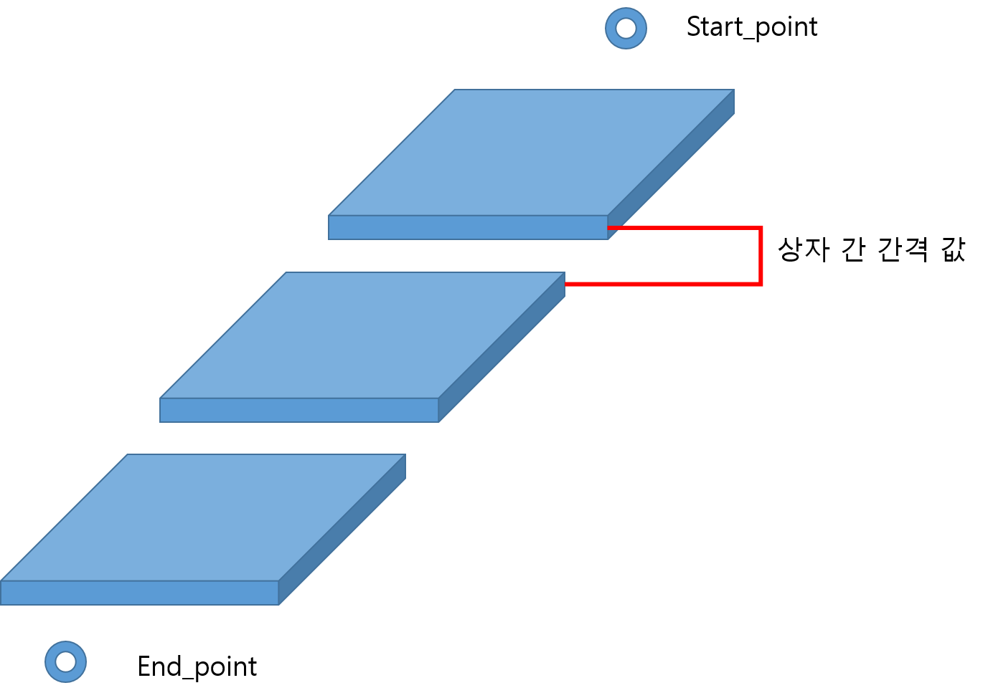

4. 예외 처리

